检验基准书模板
 | 企业信息 严格保密 |  |  | XXX项目OTS尺寸、外观检验基准书 |  |  |  |  | 文控版本：2/01

 |  |  |  |  |  |  |  |  | 文档版本：XXX

 | 项目编码 | 9101012101 |  |  | 文件编号 |  | 待定

 | 零部件编号 | 零部件图号 |  |  | 供应商 |  | 多家供应商编写一份检验基准书

 | 零部件名称 |  |  |  | 关重件标识 |  |  |  | 图纸版本

 | 检查项目 |  | 规范/公差 |  |  | 特性标识 | 检测方式 |  | 容量 | 频次 | 备注

 | 外观

 | 尺寸

 | 编制/日期 |  |  | 校对/日期 |  |  |  | 会签/日期

 | 企业信息 严格保密 |  |  | XXX项目OTS尺寸、外观检验基准书 |  |  |  |  | 文控版本：1/00

 |  |  |  |  |  |  |  |  | 文档版本：

 | 项目编码 |  |  |  | 文件编号

 | 零部件编号 |  |  |  | 供应商

 | 零部件名称 |  |  |  | 关重件标识 |  |  |  | 图纸版本

 | 纸质或者电子版图纸，见示例

气泡图序号对应检测项目序号

 | 编制/日期 |  |  | 校对/日期 |  |  |  | 会签/日期

禁止未经审核，扩大知悉范围

检验基准书样例
密级： |  |  |  | DCT270项目OTS尺寸、外观检验基准书 |  |  |  |  | 文控版本：1/00

 |  |  |  |  |  |  |  |  | 文档版本：1.0

项目编码 |  | XXX |  |  | 文件编号 |  | YG-J6-000-2015-XXXX

零部件编号 |  | 1702022-A6K |  |  | 供应商 |  | 美科

零部件名称 |  | 叉轴 |  |  | 关重件标识 |  | 一般 |  | 图纸版本 |  | A

检查项目 |  |  | 规范/公差 |  |  | 特性标识 | 检测方式 |  | 容量 | 频次 |  | 备注

外观 | 划伤 |  | 无明显划伤 |  |  | 一般 | 目视 |  | 20 | 100%

 | 锈迹 |  | 无 |  |  | 一般 | 目视 |  | 20 | 100%

 | 毛刺 |  | 无 |  |  | 一般 | 目视 |  | 20 | 100%

尺寸 | A1 |  | Φ16(0/-0.018) |  |  | 一般 | 千分尺 |  | 20 | 25%

 | A2 |  | 0.02 |  |  | 一般 | 百分表 |  | 20 | 25%

 | A3 |  | 0.05 |  |  | 一般 | 百分表 |  | 20 | 25%

 | A4 |  | 0.8 |  |  | 一般 | 样块对比 |  | 20 | 25%

 | A5 |  | 187(0/-0.1) |  |  | 一般 | 游标卡尺 |  | 20 | 25%

编制/日期 |  |  |  | 校对/日期 |  |  |  | 会签/日期

密级： |  |  |  | DCT270项目OTS尺寸、外观检验基准书 |  |  |  |  | 文控版本：1/00

 |  |  |  |  |  |  |  |  | 文档版本：1.0

项目编码 |  | XXX |  |  | 文件编号 |  | YG-J6-000-2015-XXXX

零部件编号 |  | 1702022-A6K |  |  | 供应商 |  | 美科

零部件名称 |  | 叉轴 |  |  | 关重件标识 |  | 一般 |  | 图纸版本 |  | A

纸质或者电子版图纸，见示例

气泡图序号对应检测项目序号

编制/日期 |  |  |  | 校对/日期 |  |  |  | 会签/日期

J6G升级版检验基准书样例
密级： |  |  |  | J6G升级版项目OTS尺寸、外观检验基准书 |  |  |  |  | 文控版本：1/00

 |  |  |  |  |  |  |  |  | 文档版本：1.0

项目编码 |  | J6G |  |  | 文件编号 |  | YG-J6-000-2025-0101

零部件编号 |  | 6800010AJ70-COO |  |  | 供应商 |  | 北京光华荣昌

零部件名称 |  | 驾驶员座椅总成 |  |  | 关重件标识 |  | 一般 |  | 图纸版本 |  | A

检查项目 |  |  | 规范/公差 |  |  | 特性标识 | 检测方式 |  | 容量 | 频次 |  | 备注

外观 | 外观 |  | 座椅总成表面应饱满、整洁、不应有变色、脱色、污损、划伤、褶皱等缺陷 |  |  | 一般 | 目视 |  | 20 | 100%

 | 塑料件外观 |  | 座椅注塑件无色差、顶白、飞边毛刺、划伤现象 |  |  | 一般 | 目视 |  | 20 | 100%

 | 标识 |  | 条形码粘贴到位；标牌，3C标识位置正确 |  |  | 一般 | 目视 |  | 20 | 100%

尺寸 | 1 |  | 550mm(+5；-5) |  |  | 一般 | 盒尺 |  | 20 | 25%

 | 2 |  | 500mm(+5；-5) |  |  | 一般 | 盒尺 |  | 20 | 25%

 | 3 |  | 297mm(+0.5；-0.5) |  |  | 一般 | 游标卡尺 |  | 20 | 25%

 | 4 |  | 29.5mm(+0.5；-0.5) |  |  | 一般 | 游标卡尺 |  | 20 | 25%

 | 5 |  | 380mm(+0.5；-0.5) |  |  | 一般 | 游标卡尺 |  | 20 | 25%

编制/日期 |  |  |  | 校对/日期 |  |  |  | 会签/日期

密级： |  |  |  | J6G升级版项目OTS尺寸、外观检验基准书 |  |  |  |  | 文控版本：1/00

 |  |  |  |  |  |  |  |  | 文档版本：1.0

项目编码 |  | J6G |  |  | 文件编号 |  | YG-J6-000-2025-0101

零部件编号 |  | 6800010AJ70-COO |  |  | 供应商 |  | 北京光华荣昌

零部件名称 |  | 驾驶员座椅总成 |  |  | 关重件标识 |  | 一般 |  | 图纸版本 |  | A

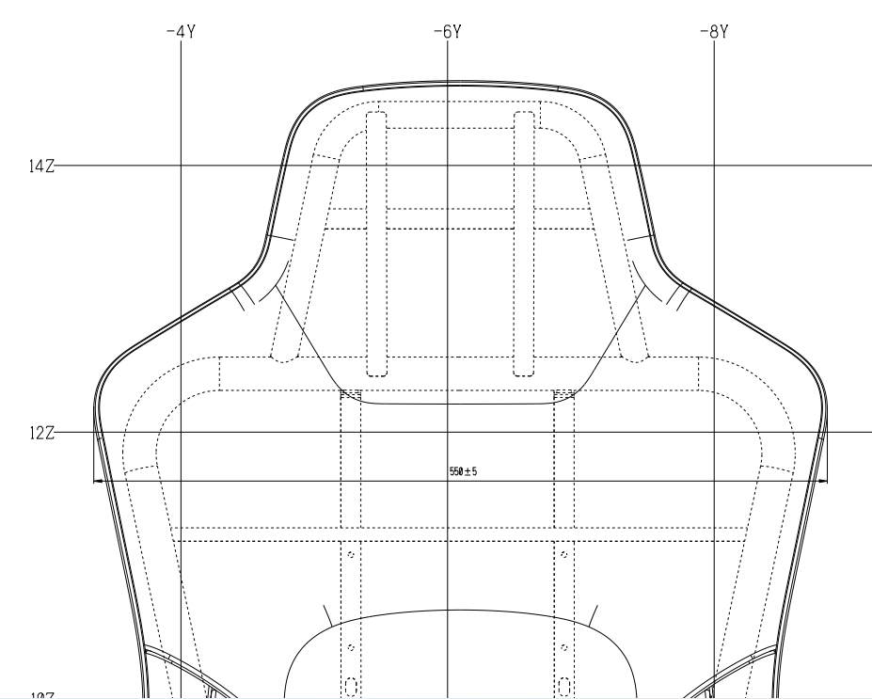 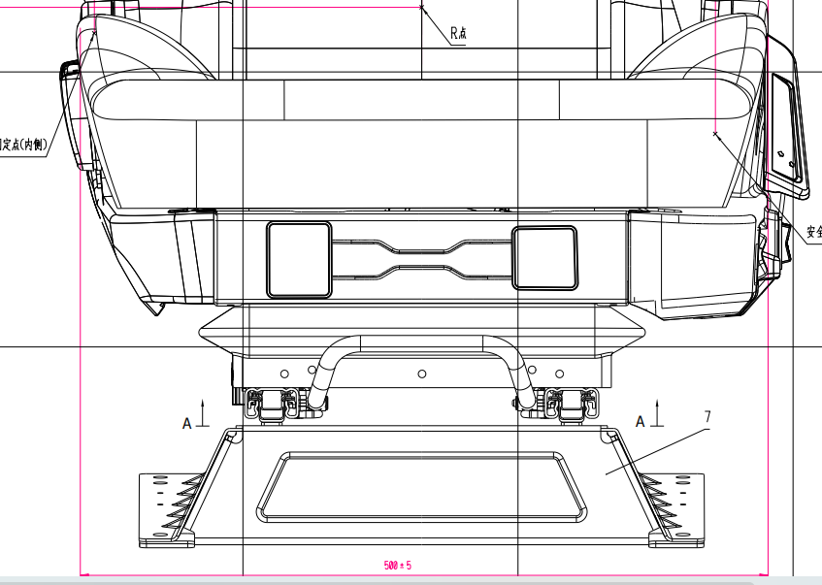 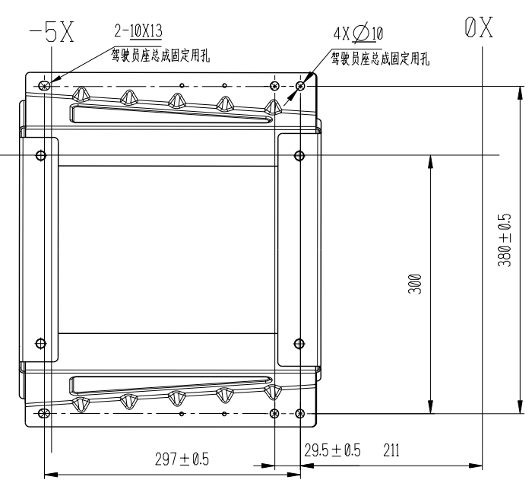 3

1

气泡图序号对应检测项目序号

5

4

3

编制/日期 |  |  |  | 校对/日期 |  |  |  | 会签/日期

